상품제안서
모닝 래빗 쿨러백 190x245x160mm | 상품코드: S41905

 |  |  |  |  |  |  | 02-713-8555 | www.synergygift.co.kr
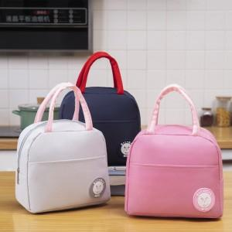

【상세/제작정보】

【인쇄/포장옵션】 | 실크, 스티커 / OPP(비닐)

【공급단가】 | 수량 | 100~ | 300~ | 1,000~ | 3,000~ | 10,000~
*VAT별도 | 핑크 | 2,470원 | 2,430원 | 2,370원 | 2,280원 | 2,180원
 | 그레이 | 2,470원 | 2,430원 | 2,370원 | 2,280원 | 2,180원
 | 네이비 | 2,470원 | 2,430원 | 2,370원 | 2,280원 | 2,180원
 | 블랙 | 2,470원 | 2,430원 | 2,370원 | 2,280원 | 2,180원

【상품 URL】 | https://www.synergygift.co.kr:443/src/goods_detail.php?gdno=41905

